Solicitud gráfica
 | Área: | Matemáticas |  |  | Fecha:
 | Grado: | 9 |  |  | 2016-03-04
 | Título del tema: | Aplica las propiedades de la tangente |  |  | ¿Cuaderno de estudio o recurso? | Recurso
 | Editor: | Cristian Bello |  |  | Motor del recurso | M5A

 | Código guión o recurso: | CN_08_01_REC10 | ← Para determinar este código, visite la hoja de Ayuda
 |  |  |  |  | ESPECIFICACIÓN DE ARCHIVOS A ENTREGAR
Núm. | Archivo Shutterstock o ruta en web | Imagen para: | Tipo | Ubicación de la imagen en el recurso M5A | Nombre imagen SMALL | Tamaño imagen SMALL | Nombre imagen ZOOM | Tamaño imagen ZOOM | Descripción | Observaciones
IMG01 | ilustracion en descripcion | Recurso M5A | Ilustración | Contenido | CN_08_01_REC10_IMG01n.png | 286 x 286 px | CN_08_01_REC10_IMG01a.png | 500 x 500 px | 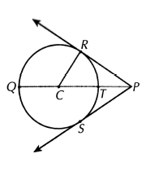 | Los segementos RP y SR son tangentes a la circunferencia. Esta misma imagen se emplea para los puntos 1 y 3
IMG02 | ilustracion en descripcion | Recurso M5A | Ilustración | Contenido | CN_08_01_REC10_IMG02n.png | 286 x 286 px | CN_08_01_REC10_IMG02a.png | 500 x 500 px | 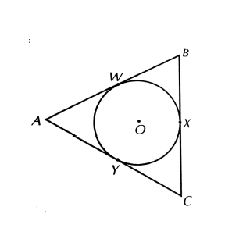 | los segmentos que forman el triángulo son tangentes a la circunferencia
IMG03 | ilustracion en descripcion | Recurso M5A | Ilustración | Contenido | CN_08_01_REC10_IMG03n.png | 286 x 286 px | CN_08_01_REC10_IMG03a.png | 500 x 500 px |  | imagen 1
IMG04 | ilustracion en descripcion | Recurso M5A | Ilustración | Contenido | CN_08_01_REC10_IMG04n.png | 286 x 286 px | CN_08_01_REC10_IMG04a.png | 500 x 500 px | 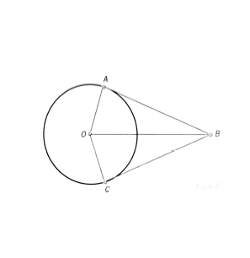
IMG05 | ilustracion en descripcion | Recurso M5A | Ilustración | Contenido | CN_08_01_REC10_IMG05n.png | 286 x 286 px | CN_08_01_REC10_IMG05a.png | 500 x 500 px | 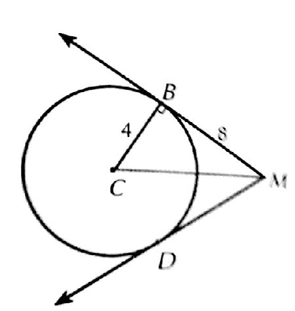 | esta misma imagen se emplea para los puntos 5 y 6
IMG06 | ilustracion en descripcion | Recurso M5A | Ilustración | Contenido | CN_08_01_REC10_IMG06n.png | 286 x 286 px | CN_08_01_REC10_IMG06a.png | 500 x 500 px |  | imagen 5

